설치 및 개요
Version Control System
 | 1. 파일의 이름을 더럽히지 않는 버전 관리 가능
 | 2. 백업, 복원, 협업 기능 제공
 | 종류 | CVS, SVN, GIT
 |  | (Drop Box, Google Drive)

 | 버전 | 의미 있는 변화
 |  | 어떤 작업이 완결된 상태
 | 버전의 효용 | 1. 차이점을 알 수 있음.
 |  | 특정 시점의 내용을 알 수 있음
 |  | 2. 과거로 돌아갈 수 있음

실행 절차 |  |  |  | Git Bash 홈 디렉토리 변경 방법(2가지)
 | Git Bash 실행 |  |  | 참조 : | http://proal.tistory.com/70
 | Git에 시그윈이라는 프로그램이 내장되어 있어, |  |  | 1. $HOME 환경변수 변경하기
 | 리눅스나 유닉스에서 사용하는 명령어 형태를 윈도우에서 사용할 수 있게 해줌 |  |  | 환경변수 편집기에 들어가서 $HOME에 있는 경로를 자신이 원하는 경로로 변경
 | Git을 입력했을 때 뭐가 뜨면 제대로 설치된 것 |  |  | 2. 바로가기 아이콘에서 변경하기(더 쉬움. 추천)
 |  |  |  | 대상 뒤의 --cd-to-home을 없애고, 시작 위치에 자신이 원하는 경로를 넣어줌
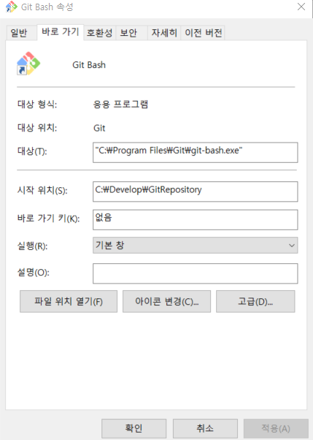
 | 기초 명령어 | 참조 : | https://vim.rtorr.com/lang/ko/
 | pwd | 현재 자신의 디렉토리 위치를 알려줌
 | git | 명령어 목록 나옴
 | clear | 화면 지우기
 | ls -al | 현재 디렉토리의 파일 목록 보여줌
 | git status | 프로젝트 폴더의 상태를 확인
 | vim f1.txt | vim이라는 프로그램으로 f1.txt라는 파일을 생성, 편집하겠다
 |  | i | f1.txt에 입력할 수 있게 함(insert)
 |  | esc | 입력 종료. 명령어 입력모드로 돌아감
 |  | :wq | 텍스트 내용 저장 후 프로그램 종료
 | cat f1.txt | f1.txt의 내용을 볼 수 있음
 | cp f1.txt f2.txt | f1.txt 복사해서 f2.txt 만듦
 | stree | 소스트리 실행
 |  | 현재 디렉토리의 저장소가 소스트리의 gui로 나타남
 | 명령어 --AA | 해당 명령어의 AA 옵션

branch
branch | https://git-scm.com/book/ko/v2/Git-%EB%B8%8C%EB%9E%9C%EC%B9%98-%EB%B8%8C%EB%9E%9C%EC%B9%98%EB%9E%80-%EB%AC%B4%EC%97%87%EC%9D%B8%EA%B0%80
기존에 손으로 하던 관리
report.txt | report1.txt | report2.txt | report3.txt | report4.txt | report5.txt | report6.txt
 |  |  | report2_client.txt | report2_client2.txt
단점 | 파일의 이름이 더러워지고, 분기되었던(나뉘어졌던) 작업을 합칠 때 힘듦

브랜치를 만듦 | 필요에 의해 작업이 분기되는 현상 -> 작업이 분기되지 않더라도 기본적으로 한 개의 브랜치는 갖고 있게 됨
report.txt | report1.txt | report2.txt | report3.txt | report4.txt | report5.txt | report6.txt | -> 첫 번째 브랜치
 |  |  | report2_client.txt | report2_client2.txt |  |  | -> 두 번째 브랜치

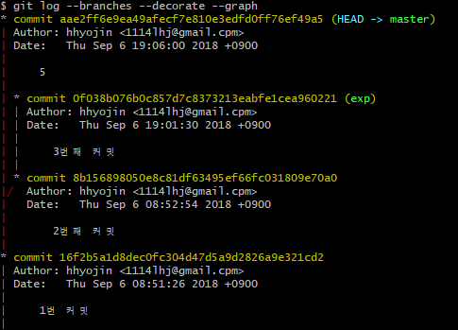
브랜치 만들기 | git branch | 브랜치 목록 보기
 |  | * master exp | 현재 master라는 브랜치를 쓰고 있다(기본 브랜치. 약속 같은 특별한 이름의 브랜치)
 |  |  | *가 현재 사용하는 브랜치를 나타냄
 | git branch 새 브랜치 이름 |  | 브랜치 생성
 |  |  | 생성한 브랜치는 현재 속한 브랜치의 상태를 그대로 복사한다. 그 상태를 그대로 갖게 된다
 |  |  | master에서 exp 브랜치를 생성하면 exp는 master의 모든 버전과 파일을 갖게 됨
 | git branch -d 브랜치명 | 브랜치 삭제
 | git branch -D 브랜치명 | 병합하지 않은 브랜치 강제 삭제
 | git checkout 전환하려는 브랜치 이름 |  | 브랜치 전환(체크아웃. 기존 브랜치에서 체크아웃 하고 새 브랜치로 간다)
 | git checkout -b branch2 |  |  | branch2 생성하고 체크아웃
**브랜치마다 갖고 있는 파일이 다른 경우, 체크아웃마다 저장소의 파일도 달라짐 (파일 내용 및 버전이 다를 경우 이도 같이 적용됨)
(master가 f1.txt, exp가 f1.txt, f2.txt를 갖고 있는 경우, exp에서 master로 checkout 하면 저장소에서 f2.txt도 사라짐
브랜치 정보 확인 | git log |  | 현재 브랜치의 커밋 정보 확인
 | git log --branches |  | 모든 브랜치의 커밋 확인
 | git log --branches --decorate |  | 모든 브랜치의 커밋을 확인하며, 버전 뒤에 브랜치명이 나옴
 |  |  | HEAD: 현재 checkout 된 브랜치
 | git log --branches --decorate --graph |  | 모든 브랜치의 commit 관계를 그래프형태로 보여줌 |  |  |  |  | exp 브랜치의 최신 커밋은 3번째 커밋, 이전에는 2번째 커밋이었으며 1번 커밋에서 비롯된 것
 |  |  |  |  |  |  |  | mastr의 5번째 커밋도 1번 커밋에서 비롯 되었다
 | git log --branches --graph --decorate --oneline |  | 모든 브랜치의 commit 관계를 그래프 형태로 보여주며 한줄로 보여줌 |  |  |  |  | ↓ oneline 준 것

 | git log branch_1..branch_2 |  | 2개의 브랜치 비교
 |  |  | 앞에는 없고 뒤에만 있는 커밋 내용 출력
 | git log -p branch_1..branch_2 |  | 앞에는 없고 뒤에만 있는 커밋 버전의 차이점 출력
 | git diff branch_1..branch_2 |  | 앞에는 없고 뒤에만 있는 커밋 버전의 소스 차이점 출력
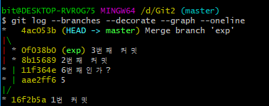
브랜치 병합 | (branch1에 checkout된 상태) git merge branch2 |  | branch1으로 branch2를 병합할 때
 |  |  | merge도 커밋의 일종.
 |  |  | 두 개의 부모(branch 1의 최신 커밋과 branch2의 최신 커밋)를 갖는 하나의 커밋이 만들어지는 것
 |  |  | 병합이 최신 커밋 버전이 되며, 커밋 메시지 자동 생성됨
 |  |  | 병합한다고 branch2가 사라지는 것은 아님
 |  |  | 반대로 해주면 branch1과 branch2는 똑같은 것이 되고, HEAD -> branch1, branch2로 나타남

Fast-forward(빨리 감기) |  |  |  | Merge made by the 'recursive' strategy
설명 전제 조건
1. 기본 branch: master
2. Fast-forward 예제에서 사용할 branch: hotpix |  |  |  |  |  |  |  |  | merge 했을 때 complete 나면 충돌에서 해결
3. Merge made by the 'recursive' strategy 예제에서 사용할 branch: issu53
master에서 hotpix가 독립한 후, master에 변화가 없다(새 커밋이 없다) |  |  |  | master에서 issu53이 독립한 후, master에 변화가 있다(새 커밋이 있다)
master로 hotpix을 병합해도 별도의 커밋이 생성되지 않음 |  |  |  | master로 issu53을 병합하면, 별도의 커밋이 만들어짐
(master가 가리키는 커밋을 hotpix가 가리키는 커밋으로 변경해주는 것) |  |  |  | (Fast-forward 불가)
(그러므로 빨리감기라고 한다) |  |  |  | (master와 issu53의 최신 커밋 두 개를 부모로 가지며 이를 명시함)
설명: https://git-scm.com/book/ko/v2/Git-%EB%B8%8C%EB%9E%9C%EC%B9%98-%EB%B8%8C%EB%9E%9C%EC%B9%98%EC%99%80-Merge-%EC%9D%98-%EA%B8%B0%EC%B4%88

브랜치 merge 충돌
merge 충돌이 없는 경우 |  |  |  | merge 충돌이 생기는 경우
1. 각 브랜치의 파일명이 다름 |  |  |  | 각 브랜치에서 이름이 같은 파일의 동일 부분을 수정
2. 각 브랜치에서 이름이 같은 파일의 다른 부분을 수정
3. 각 브랜치에서 이름이 같은 파일이 같은 내용으로 생성되었을 때
예시 전제 조건
1. 기존 ex.txt의 파일 내용

 |  |  | exexex function b(){}

2. 수정한 내용은 파란 글씨로 표기
2번 예시 |  |  |  | 예시
branch1의 ex.txt 파일 |  | branch1의 ex2.txt 파일 |  | branch1의 ex.txt 파일 |  | branch1의 ex2.txt 파일
function a (){} |  | exexex |  | function b(master){} |  | function b(exp){}
exexex |  | function b(){}
function b(){} |  | function c(){}
 |  |  |  | 충돌 메시지 | Auto-merging ex.txt
 |  |  |  |  | CONFLICT (add/add): Merge conflict in ex.txt
 |  |  |  |  | Automatic merge failed; fix conflicts and then commit the result.
 |  |  |  |  | 해석: 자동 병합 실패했으니 니가 해결해
 |  |  |  | 충돌 파일 확인 (git status) | Unmerged paths:
 |  |  |  |  | (use "git add <file>..." to mark resolution)
 |  |  |  |  | both modified: ex.txt
 |  |  |  | 충돌 수정 방법 | vim에서 오류난 부분을 직접 수정 후, 구분자 및 에러 메시지 지우고 저장
 |  |  |  |  | 충돌 난 ex.txt의 vim 화면 내용 ↓
 |  |  |  |  | exexex | // 동일 부분의 윗부분
 |  |  |  |  | <<<<<<< HEAD | // 현재 checkout한 브랜치의 수정사항
 |  |  |  |  | function b(master){}
 |  |  |  |  | 〓〓〓〓〓〓〓 | // 구분자
 |  |  |  |  | function b(exp){} | //병합하려는 브랜치의 수정사항
 |  |  |  |  | >>>>>>> exp
 |  |  |  |  |  | // 동일 부분의 아랫부분(이 예제에서는 없음)
 |  |  |  |  | 충돌 난 ex.txt의 수정 예시
 |  |  |  |  | exexex
 |  |  |  |  | function b(master, exp){}

